期次
1 | type=“week”时，在弹出面板中点击某一个数字，选中的是该点击的数字之前的前几位的某项数字（具有随机性，有时候可以选中点击项，有时候就是之前的项） | 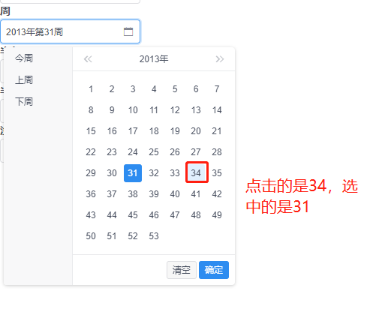 | <vui-period v-model="value" widget-code="widgetCode111111" :placeholder="placeholder" type="week" size="default" :shortcuts="true" :confirm="true" :disabled="false" :readonly="false" :clearable="false" @on-change="onchange" @on-open-change="onopenchange" @on-ok="onok" @on-clear="onclear"></vui-period>
2 | type=“tendays”时，点击某个月的中旬或者下旬时，选中的都是该月的上旬，第二次点击则正常 | 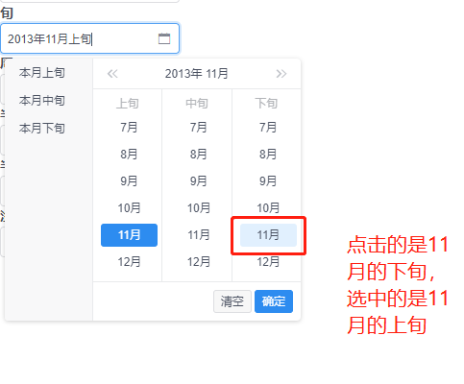 | <vui-period v-model="value" widget-code="widgetCode11111" :placeholder="placeholder" type="tendays" size="default" :shortcuts="true" :confirm="true" :disabled="false" :readonly="false" :clearable="false" @on-change="onchange" @on-open-change="onopenchange" @on-ok="onok" @on-clear="onclear"></vui-period>
3 | type="halfyear"时，点击某一年的下半年，选中的是该年的上半年，第二次点击则正常 | 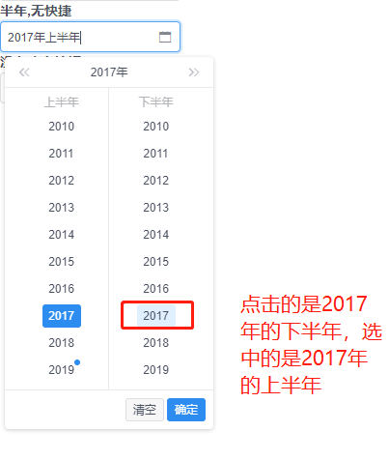 | <vui-period v-model="value" widget-code="widgetCode12" :placeholder="placeholder" type="halfyear" size="default" :shortcuts="true" :confirm="true" :disabled="false" :readonly="false" :clearable="false" @on-change="onchange" @on-open-change="onopenchange" @on-ok="onok" @on-clear="onclear"></vui-period>
4 | type=“date”时，点击弹出的面板，先切换月份，再点击该月的某一天，选中的为该月的1号，第二次点击正常。 例如，从2019年1月先切换到2019年2月，选择2月10号，选中的实际为2月1日 | 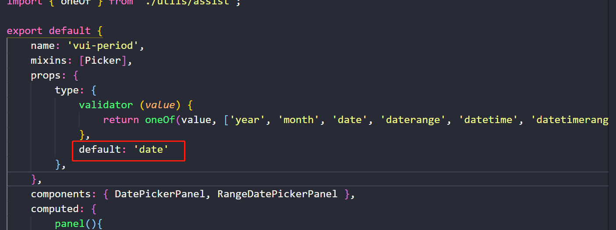 | <vui-period v-model="value" widget-code="widgetCode13" :placeholder="placeholder" size="default" :shortcuts="false" :confirm="false" :disabled="false" :readonly="false" :clearable="false" @on-change="onchange" @on-open-change="onopenchange" @on-ok="onok" @on-clear="onclear"></vui-period> 封装代码中，type不填则默认为date类型
5 | 点击删除按钮或者清除按钮，报错 | 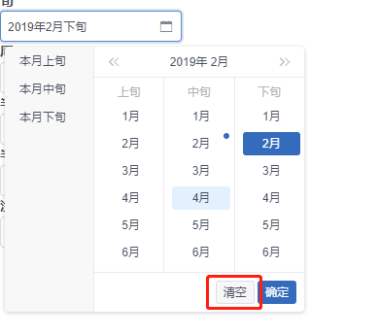
 | 示例代码中属性绑定的值为右图 | 